prostopadłościan
 | Obliczanie objętości prostopadłościanu
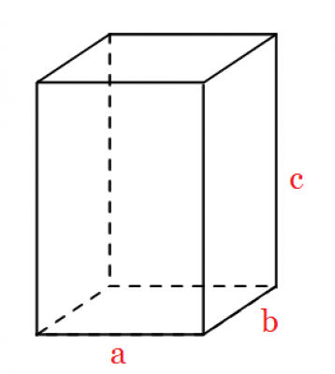
 |  |  | V=a*b*c

bok | a | 10
bok | b | 10
bok | c | 30

 | objętość: |  | 3000

walec
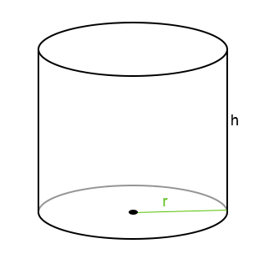
 | Obliczanie objętości walca

 |  |  | V=pi*r^2*h

promień | r | 10
wysokość | h | 20
 | pi | 3.1415926536

 | objętość: |  | ??????

stożek
 | Obliczanie objętości stożka o podstawie koła

 |  |  | V=1/3*pi*R^2*h
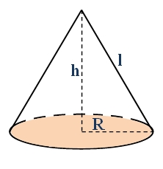
promień | R | 10
wysokość | h | 20
 | pi | 3.1415926536

 | objętość (V) |  | ???????

